Sheet1
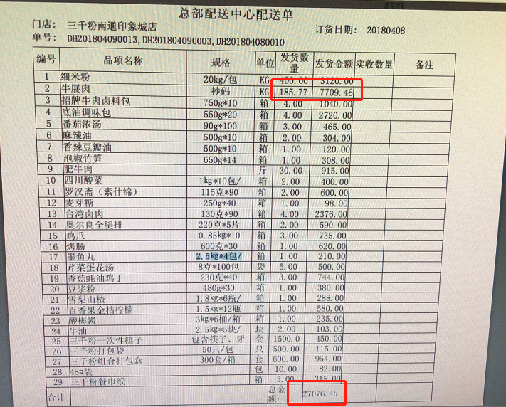
日期 | 周别 | 商户名称 | 实施人员 | 问题反馈 | 解决方法或原因
2017-12-18 | 51 | 京茶山 | 刘乐乐 | 单据有27条但是打印配送单一页只打印13条 | Ignore pagination参数开启
2017-12-19 |  | 京茶山 | 刘乐乐 | 单位转换后价格除不尽进行二位四舍五入后，再进行订货的时候价格不对 | 保留7位小数点即可
2017-12-29 | 53 | 音乐厨房 | 刘乐乐 | 后台以及微信端的会员优惠券列表中有会员，但是前台saas中没有 | 优惠券设置了可使用店铺范围
2018-02-07 | 6 | 音乐厨房 | 刘乐乐 | 会员卡在前台消费时提示“操作失败，请稍后再试”（产品问题导致） | 在公众号中访问： http://m.hualala.com/clearSession.jsp后让客户退出微信，找韩晓鹏处理数据，处理后客户登录微信即可
2018-03-22 | 12 | 栈记北京烤鸭 | 刘乐乐 | 制作单不打印，打印测试页系统打印测试页都可以，后台配置也没问题 | 将注册表中midas相关的删除并重新注册midas文件
 |  | 沽涷 | 刘乐乐 | 我们系统报表中的第三方外卖实收金额与外卖后台的金额不同 | 原因：外卖平台小费金额没有开放，所以一般差异的金额是小费金额
2018-04-13 | 15 | 两个天堂 | 刘乐乐 | 打印配送单上，品相金额比总额多一分钱 | 修改打印模板给对应字段增加四舍五入参数保留三位小数
2018-04-26 | 17 | 音乐厨房 | 刘乐乐 | 1.0SaaS无法启动，服务正常端口没有被占用但是无法进入saas | D盘空间满了，清理空间后重启电脑即可
 |  | TBTB | 刘乐乐 | 2.0SaaS自定义打印模板标签贴打印不显示道数 | 将制作单打印方式改成一菜一份一单即可

